상품제안서
알로 APS800 프리미엄 휴대용 차량용 미니 공기청정기 | 상품코드: F32223

 |  |  |  |  |  |  | 02-412-0044 | www.easy1.co.kr
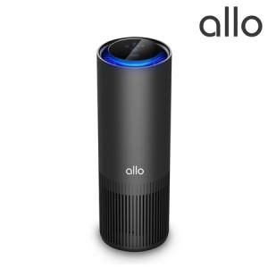

【상세/제작정보】

【인쇄/포장옵션】 | 풀칼라 / 포장지포장

【공급단가】 | 수량 | 30~ | 50~ | 100~ | 300~ | 500~
*VAT별도 | 단가 | 38,000원 | 37,000원 | 36,000원 | 35,500원 | 35,000원

【상품 URL】 | https://dev.easy1.co.kr:443/src/goods_detail.php?gdno=32223

